Historico MT5
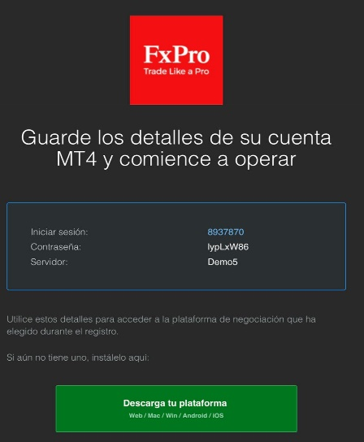
Open Time | Ticket | Item | Type | Size | Price | S / L | T / P | Close Time | Price2 | Commission | Swap | Profit
2022.09.16 21:29:18 | 78273520 |  | balance | User with ID 5bf82d1d-dcac-4a39 |  |  |  |  |  |  |  | 100 000.00
2022.09.16 22:34:55 | 78275561 | usdjpy | buy | 0.05 | 142.896 | 0 | 0 | 2022.09.16 23:21:32 | 143.353 | 0 | 0.78 | 15.94
2022.09.16 22:35:35 | 78275589 | usdchf | buy | 0.05 | 0.96498 | 0 | 0 | 2022.09.16 23:21:11 | 0.96553 | 0 | 0.73 | 2.85
2022.09.16 22:37:17 | 78275605 | usdcnh | buy | 2.5 | 7.00734 | 0 | 0 | 2022.09.16 23:21:41 | 7.00551 | 0 | -43.31 | -65.31
2022.09.16 22:37:51 | 78275606 | usdmxn | buy | 5 | 20.04758 | 0 | 0 | 2022.09.16 23:21:29 | 19.94732 | 0 | -424.28 | -2 513.12
2022.09.16 22:40:14 | 78275656 | usdjpy | buy | 5 | 142.878 | 0 | 0 | 2022.09.16 23:21:21 | 143.347 | 0 | 78.31 | 1 635.89
2022.09.16 22:44:29 | 78275741 | usdnok | buy | 4 | 10.21125 | 0 | 0 | 2022.09.16 23:21:38 | 10.2445 | 0 | -78.57 | 1 298.26
2022.09.19 21:38:14 | 78320521 | usdchf | buy | 5 | 0.96616 | 0 | 0 | 2022.09.19 23:37:39 | 0.96435 | 0 | 0 | -938.46
2022.09.19 21:38:54 | 78320532 | usdjpy | buy | 5 | 143.359 | 0 | 0 | 2022.09.19 23:37:41 | 143.22 | 0 | 0 | -485.27
2022.09.19 21:40:17 | 78320566 | usdsgd | buy | 1 | 1.40981 | 0 | 0 | 2022.09.19 23:37:45 | 1.40619 | 0 | 0 | -257.43
2022.09.19 21:41:45 | 78320594 | usdpln | buy | 5 | 4.706 | 0 | 0 | 2022.09.19 23:37:43 | 4.68945 | 0 | 0 | -1 764.60
2022.09.21 00:53:24 | 78372680 | usdcad | buy | 5 | 1.33673 | 0 | 0 | 2022.09.21 06:29:32 | 1.33699 | 0 | 0 | 97.23
2022.09.21 00:55:04 | 78372682 | usdchf | buy | 5 | 0.96453 | 0 | 0 | 2022.09.21 06:29:36 | 0.96464 | 0 | 0 | 57.02
2022.09.21 00:56:31 | 78372684 | usdpln | buy | 5 | 4.7515 | 0 | 0 | 2022.09.21 20:44:45 | 4.8394 | 0 | 0 | 9 081.70
2022.09.21 00:56:46 | 78372685 | usdtry | buy | 1 | 18.3503 | 0 | 0 | 2022.09.21 20:44:39 | 18.32084 | 0 | 0 | -160.8
2022.09.21 20:47:55 | 78414135 | eurusd | buy | 5 | 0.98794 | 0 | 0.98806 | 2022.09.21 20:48:46 | 0.98808 | 0 | 0 | 70
2022.09.21 21:00:57 | 78415341 | eurusd | buy | 6 | 0.98354 | 0 | 0.98457 | 2022.09.21 21:21:49 | 0.98459 | 0 | 0 | 630
2022.09.21 21:02:27 | 78415863 | gbpusd | sell | 5 | 1.12564 | 0 | 1.12356 | 2022.09.21 23:09:17 | 1.12766 | 0 | 0 | -1 010.00
2022.09.21 21:05:25 | 78416605 | usdnok | buy | 5 | 10.38215 | 0 | 14.38254 | 2022.09.21 23:09:21 | 10.33153 | 0 | 0 | -2 449.78
2022.09.22 07:04:02 | 78495456 | usdcad | sell | 5 | 1.34888 | 1.34928 | 0 | 2022.09.22 07:05:53 | 1.34928 | 0 | 0 | -148.23
2022.09.22 07:05:21 | 78495465 | usdchf | sell | 5 | 0.9786 | 0.9791 | 0 | 2022.09.22 07:27:55 | 0.97829 | 0 | 0 | 158.44
2022.09.22 07:06:03 | 78495479 | usdjpy | buy | 5 | 142.271 | 142.221 | 0 | 2022.09.22 07:16:52 | 142.22 | 0 | 0 | -179.3
2022.09.22 07:06:35 | 78495494 | usdchf | sell | 5 | 0.97872 | 0.97921 | 0 | 2022.09.22 07:27:51 | 0.97831 | 0 | 0 | 209.55

38

